Acueducto
NBR
NBS
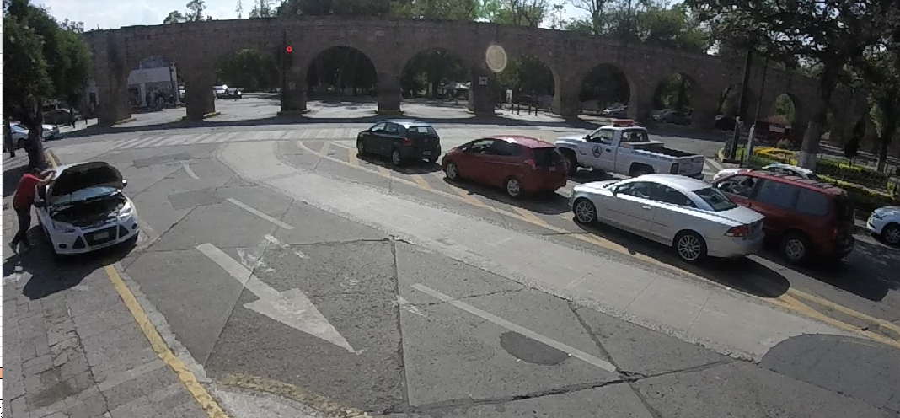
SBL
SBR
WBS
WBL
EBL
EBS
EBR
NBL
NBR
NBS

NBL
SBL
SBS

SBR

EBR

WBL
WBS
EBL

EBS

Av Tata Vasco
Sentido | Hora |  | Motocicleta | Ap | Ac | B2 | B3 | C2 | C3 | T2-S1 | T3-S2 | T3-S3 | T2-S1-R2 | SUMA | TOTAL
NBS | 17:00:00 | 17:15:00 | 12 | 86 | 22 | 2 | 0 | 0 | 0 | 0 | 0 | 0 | 0 | 122 | 441 | 553 | 24.46% | 80%
 | 17:15:00 | 17:30:00 | 21 | 85 | 33 | 1 | 0 | 0 | 0 | 0 | 0 | 0 | 0 | 140
 | 17:30:00 | 17:45:00 | 7 | 46 | 25 | 1 | 0 | 1 | 0 | 0 | 0 | 0 | 0 | 80
 | 17:45:00 | 18:00:00 | 12 | 57 | 30 | 0 | 0 | 0 | 0 | 0 | 0 | 0 | 0 | 99
NBL | 17:00:00 | 17:15:00 | 3 | 13 | 7 | 0 | 0 | 0 | 0 | 0 | 0 | 0 | 0 | 23 | 68 |  |  | 12%
 | 17:15:00 | 17:30:00 | 5 | 14 | 16 | 0 | 0 | 0 | 0 | 0 | 0 | 0 | 0 | 35
 | 17:30:00 | 17:45:00 | 2 | 2 | 2 | 0 | 0 | 0 | 0 | 0 | 0 | 0 | 0 | 6
 | 17:45:00 | 18:00:00 | 3 | 1 | 0 | 0 | 0 | 0 | 0 | 0 | 0 | 0 | 0 | 4
NBR | 17:00:00 | 17:15:00 | 1 | 9 | 3 | 0 | 0 | 0 | 0 | 0 | 0 | 0 | 0 | 13 | 44 |  |  | 8%
 | 17:15:00 | 17:30:00 | 0 | 5 | 7 | 0 | 0 | 0 | 0 | 0 | 0 | 0 | 0 | 12
 | 17:30:00 | 17:45:00 | 2 | 7 | 3 | 0 | 0 | 0 | 0 | 0 | 0 | 0 | 0 | 12
 | 17:45:00 | 18:00:00 | 2 | 4 | 1 | 0 | 0 | 0 | 0 | 0 | 0 | 0 | 0 | 7
SBS | 17:00:00 | 17:15:00 | 12 | 93 | 37 | 0 | 0 | 1 | 0 | 0 | 0 | 0 | 0 | 143 | 346 | 451 | 19.95% | 77%
 | 17:15:00 | 17:30:00 | 20 | 45 | 16 | 0 | 0 | 0 | 0 | 0 | 0 | 0 | 0 | 81
 | 17:30:00 | 17:45:00 | 13 | 70 | 17 | 0 | 0 | 0 | 0 | 0 | 0 | 0 | 0 | 100
 | 17:45:00 | 18:00:00 | 22 | 0 | 0 | 0 | 0 | 0 | 0 | 0 | 0 | 0 | 0 | 22
SBL | 17:00:00 | 17:15:00 | 1 | 18 | 1 | 0 | 0 | 0 | 0 | 0 | 0 | 0 | 0 | 20 | 97 |  |  | 22%
 | 17:15:00 | 17:30:00 | 2 | 25 | 9 | 1 | 0 | 0 | 0 | 0 | 0 | 0 | 0 | 37
 | 17:30:00 | 17:45:00 | 1 | 13 | 2 | 0 | 0 | 0 | 0 | 0 | 0 | 0 | 0 | 16
 | 17:45:00 | 18:00:00 | 3 | 16 | 5 | 0 | 0 | 0 | 0 | 0 | 0 | 0 | 0 | 24
SBR | 17:00:00 | 17:15:00 | 1 | 1 | 1 | 0 | 0 | 0 | 0 | 0 | 0 | 0 | 0 | 3 | 8 |  |  | 2%
 | 17:15:00 | 17:30:00 | 0 | 0 | 0 | 0 | 0 | 0 | 0 | 0 | 0 | 0 | 0 | 0
 | 17:30:00 | 17:45:00 | 0 | 0 | 0 | 0 | 0 | 0 | 0 | 0 | 0 | 0 | 0 | 0
 | 17:45:00 | 18:00:00 | 2 | 2 | 1 | 0 | 0 | 0 | 0 | 0 | 0 | 0 | 0 | 5
EBS | 17:00:00 | 17:15:00 | 13 | 85 | 33 | 1 | 0 | 0 | 0 | 0 | 0 | 0 | 0 | 132 | 414 | 748 | 33.08% | 55%
 | 17:15:00 | 17:30:00 | 18 | 73 | 44 | 1 | 0 | 0 | 0 | 0 | 0 | 0 | 0 | 136
 | 17:30:00 | 17:45:00 | 11 | 39 | 15 | 0 | 0 | 0 | 0 | 0 | 0 | 0 | 0 | 65
 | 17:45:00 | 18:00:00 | 12 | 44 | 25 | 0 | 0 | 0 | 0 | 0 | 0 | 0 | 0 | 81
EBL | 17:00:00 | 17:15:00 | 8 | 44 | 16 | 0 | 0 | 0 | 0 | 0 | 0 | 0 | 0 | 68 | 200 |  |  | 27%
 | 17:15:00 | 17:30:00 | 9 | 37 | 12 | 0 | 0 | 0 | 0 | 0 | 0 | 0 | 0 | 58
 | 17:30:00 | 17:45:00 | 3 | 18 | 13 | 0 | 0 | 0 | 0 | 0 | 0 | 0 | 0 | 34
 | 17:45:00 | 18:00:00 | 6 | 23 | 11 | 0 | 0 | 0 | 0 | 0 | 0 | 0 | 0 | 40
EBR | 17:00:00 | 17:15:00 | 4 | 25 | 7 | 0 | 0 | 0 | 0 | 0 | 0 | 0 | 0 | 36 | 134 |  |  | 18%
 | 17:15:00 | 17:30:00 | 4 | 27 | 10 | 0 | 0 | 0 | 0 | 0 | 0 | 0 | 0 | 41
 | 17:30:00 | 17:45:00 | 3 | 10 | 5 | 0 | 0 | 0 | 0 | 0 | 0 | 0 | 0 | 18
 | 17:45:00 | 18:00:00 | 4 | 28 | 7 | 0 | 0 | 0 | 0 | 0 | 0 | 0 | 0 | 39
WBS | 17:00:00 | 17:15:00 | 13 | 54 | 24 | 1 | 0 | 0 | 0 | 0 | 0 | 0 | 0 | 92 | 288 | 509 | 23% | 57%
 | 17:15:00 | 17:30:00 | 10 | 46 | 23 | 0 | 0 | 0 | 0 | 0 | 0 | 0 | 0 | 79
 | 17:30:00 | 17:45:00 | 8 | 17 | 16 | 0 | 0 | 0 | 2 | 0 | 0 | 0 | 0 | 43
 | 17:45:00 | 18:00:00 | 9 | 45 | 20 | 0 | 0 | 0 | 0 | 0 | 0 | 0 | 0 | 74
WBL | 17:00:00 | 17:15:00 | 5 | 50 | 9 | 0 | 0 | 0 | 0 | 0 | 0 | 0 | 0 | 64 | 221 |  |  | 43%
 | 17:15:00 | 17:30:00 | 10 | 42 | 20 | 0 | 0 | 0 | 0 | 0 | 0 | 0 | 0 | 72
 | 17:30:00 | 17:45:00 | 4 | 27 | 9 | 0 | 0 | 0 | 0 | 0 | 0 | 0 | 0 | 40
 | 17:45:00 | 18:00:00 | 5 | 33 | 7 | 0 | 0 | 0 | 0 | 0 | 0 | 0 | 0 | 45
 | Suma |  | 306 | 1379 | 564 | 8 | 0 | 2 | 2 | 0 | 0 | 0 | 0 | 2261 | 2261
 | Porcentaje |  | 14% | 61% | 25% | 0.4% | 0% | 0.1% | 0.1% | 0% | 0% | 0% | 0% | 100% | 100% |  | 100.00%
 |  |  |  |  |  |  |  |  |  |  |  | Tránsito por hora |  |  | 206
 |  |  |  |  |  |  |  |  |  |  |  | Tránsito por dia |  |  | 2467

